Atingir meta
Quantas unidades precisam ser vendidas para atingir um lucro de R$100.000, considerando preço e custo fixos?

 |  | produto | preço de venda | custo | quantidade vendida | lucro
 |  | camisa | R$ 200.00 | R$ 100.00 | 1000 | R$ 100,000.00

 |  | *Deve existir uma fórmula do cálculo para que o atingir meta funcione
 |  | * Clicar no lucro, onde está a fórmula. Dados > hipóteses> célula com fórmula> Meta > qual célula deve ter o valor alterado
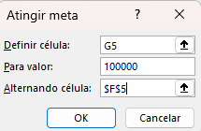

 | VOLTAR AO MENU

